D1
I. Платёжный баланс Республики Молдова в I кварталe 2024 года (предварительные данные)

В I квартале 2024 года, Республика Молдова, как и ее основные торговые партнеры, продолжили восстановление экономики.

График 1. ВВП, индексы физического объема (% к соответствующему кварталу предыдущего года)
 | RUS | UKR | ROU | ЕС | #REF! | MDA
I | 98.2 | 89.5 | 102.4 | 100.1 | 1 | 97.6
II | 104.9 | 118.1 | 101.1 | 100.1 |  | 97.8
III | 105.5 | 109.3 | 101.9 | 100 |  | 102.6
IV | 105.1 | 104.5 | 103 | 100 |  | 100.2
I | 105.4 | 103.9 | 100.1 | 100 |  | 101.9

Источники: Национальные органы статистики, OECD.Stat

 | 2023 |  |  |  | 2024
 | I | II | III | IV | I
RUS | 98.2 | 104.9 | 105.5 | 105.1 | 105.4
UKR | 89.5 | 118.1 | 109.3 | 104.5 | 103.9
ROU | 102.4 | 101.1 | 101.9 | 103 | 100.1
ЕС | 100.1 | 100.1 | 100 | 100 | 100
MDA | 97.6 | 97.8 | 102.6 | 100.2 | 101.9

D2
I. Платёжный баланс Республики Молдова в I кварталe 2024 года (предварительные данные)

B I квартале 2024 года, по сравнению с I кварталом 2023 года, уменьшились как торговая, так и финансовая открытость экономики.

График 2. Показатели открытости экономики, %

 | 2023 |  |  |  | 2024
 | I | II | III | IV | IV
Торговая открытость | 115.7 | 91.5 | 89.6 | 87.6 | 95.2
Экспорт товаров и услуг / ВВП | 43.9 | 34.7 | 32.4 | 32.6 | 35.9
Импорт товаров и услуг / ВВП | 71.8 | 56.8 | 57.2 | 55.0 | 59.3

 | 31.03.2023 | 30.06.2023 | 30.09.2023 | 31.12.2023 | 31.03.2024
Финансовая открытость | 135.5 | 133.5 | 128.1 | 131.0 | 126.2
Внешние фин. активы / ВВП | 45.8 | 45.9 | 43.8 | 45.7 | 44.5
Внешние обязательства / ВВП | 89.7 | 87.6 | 84.3 | 85.3 | 81.7

D3
I. Платёжный баланс Республики Молдова в I кварталe 2024 года (предварительные данные)

В I квартале 2024 года дефицит счета текущих операций сократился, а по финансовому счету был зафиксирован более значительный чистый приток финансирования.

График 3. Платежный баланс Республики Молдова - основные компоненты (млн. долларов США)

 | 2023 |  |  |  | 2024
 | I | II | III | IV | I
Счет текущих операций | -498.78 | -396.14 | -555.86 | -522.87 | -449.61
Счёт операций с капиталом | 14.17 | 25.09 | 24.97 | 17.62 | 11.47
Финансовый счёт | -465.47 | -294.67 | -616.28 | -461.04 | -493.11
Чистые ошибки и пропуски | 19.14 | 76.38 | -85.39 | 44.21 | -54.97

D4
I. Платёжный баланс Республики Молдова в I кварталe 2024 года (предварительные данные)

Дефицит счета текущих операций сократился в I квартале 2024 года за счет уменьшения дефицита внешней торговли товарами и увеличения профицита баланса первичных доходов.

График 4. Счет текущих операций - основные компоненты (млн. долларов США)

 | 2023 |  |  |  | 2024
 | I | II | III | IV | I
Счет текущих операций | -498.78 | -396.14 | -555.86 | -522.87 | -449.61
Экспорт / вводы | 2,252.13 | 2,170.78 | 2,383.97 | 2,412.36 | 2,093.55
Товары | 916.37 | 799.99 | 820.20 | 888.94 | 796.63
Услуги | 590.92 | 577.45 | 640.47 | 630.92 | 565.92
Первичные доходы | 247.14 | 274.42 | 284.53 | 287.95 | 257.78
Вторичные доходы | 497.70 | 518.92 | 638.77 | 604.55 | 473.22
Импорт / вывоз | -2,750.91 | -2,566.92 | -2,939.83 | -2,935.23 | -2,543.16
Товары | -2151.2 | -1863.48 | -2118.71 | -2179.91 | -1898.5736
Услуги | -317.05 | -392.21 | -459.6 | -385.08 | -356.26
Первичные доходы | -184.64 | -207.59 | -240.29 | -251.71 | -180.24
Вторичные доходы | -98.02 | -103.64 | -121.23 | -118.53 | -108.09

D5
I. Платёжный баланс Республики Молдова в I кварталe 2024 года (предварительные данные)

В I квартале 2024 года, дефицит торговли товарами с ЕС и с другими странами значительно снизился по сравнению с аналогичным периодом предыдущего года.

График 5. Сальдо счета товаров, по группам стран (ФОБ-ФОБ)

Источник: НБМ, на основе данных НБС

 | 2023 |  |  |  | 2024
 | I | II | III | IV | I
Всего | -1,234.83 | -1,063.49 | -1,298.51 | -1,290.97 | -1,101.94
EC | -807.14 | -758.44 | -806.05 | -792.79 | -759.33
СНГ | 6.50 | -1.29 | -18.07 | -13.92 | -8.26
Другие страны | -434.19 | -303.76 | -474.39 | -484.26 | -334.35

D6
I. Платёжный баланс Республики Молдова в I кварталe 2024 года (предварительные данные)

В I квартале 2024 года основными странами-партнерами Республики Молдова как по экспорту, так и по импорту товаров были соседние страны - Румыния и Украина.

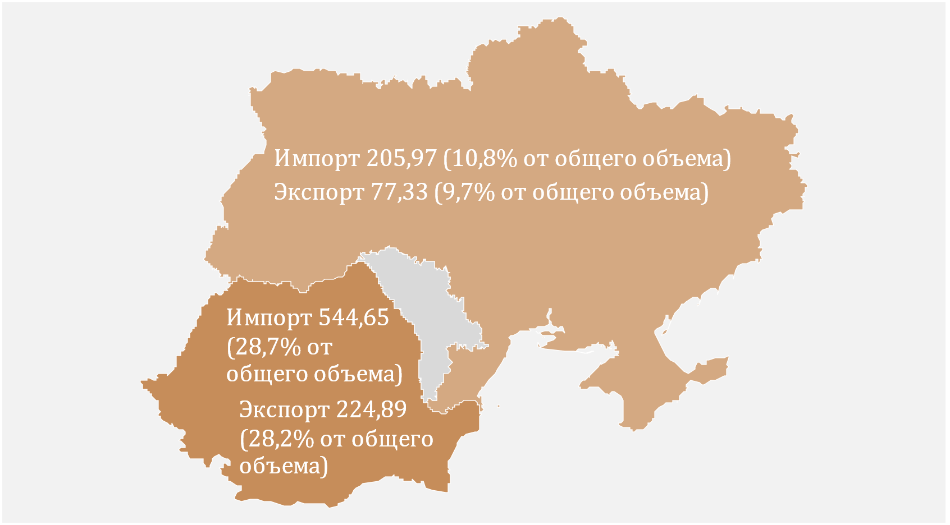
График 6. Основные торговые партнеры (млн. долларов США)
 | № | Страна-партнёр | Экспорт | Импорт
 | 1 | Румыния | 224.89 | 544.65
 | 2 | Украина | 77.33 | 205.97
 | 3 | Турция | 47.05 | 161.13
 | 4 | Германия | 56.02 | 129.98
 | 5 | Польша | 35.78 | 111.92
 | 6 | Китай | 2.54 | 111.01
 | 7 | Италия | 26.99 | 71.53
 | 8 | Чехия | 45.00 | 49.18
 | 9 | Россия | 29.95 | 44.73
 | 10 | Болгария | 21.09 | 37.28

D7
I. Платёжный баланс Республики Молдова в I кварталe 2024 года (предварительные данные)

Снижение экспорта товаров было обусловлено существенным уменьшением экспорта минеральных продуктов в страны СНГ. Снижение импорта товаров было обусловлено сокращением поставок минеральных продуктов из ЕС и других стран.

График 7. Експорт и импорт товаров по основным товарным группам
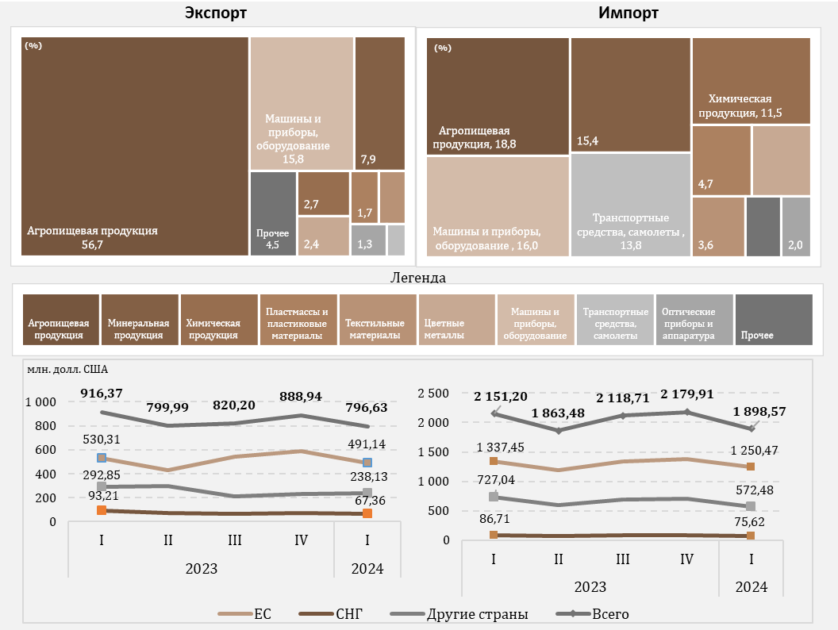

D8
I. Платёжный баланс Республики Молдова в I кварталe 2024 года (предварительные данные)

В I квартале 2024 года экспорт этилового спирта и алкогольных напитков в страны СНГ снизился по сравнению с аналогичным периодом предыдущего года. Кроме того, на пять крупнейших партнеров по экспору приходилось более 60 % от общей доли экспорта этилового спирта.

График 8. Экспорт этилового спирта и алкогольных напитков по группам стран (млн. долларов США)
 |  | № | Страна-партнёр | Общий экспорт | % от общего числа
 |  | 1 | США | 9.6 | 16.8
 |  | 2 | Украина | 8.31 | 14.6
 |  | 3 | Беларусь | 7.7 | 13.5
 |  | 4 | Румыния | 7.65 | 13.4
 |  | 5 | Сербия | 2.62 | 4.6
 |  | 6 | Польша | 2.32 | 4.1
 |  | 7 | Чешская Республика | 2.19 | 3.8
 |  | 8 | Греция | 1.65 | 2.9
 |  | 9 | Континентальный Китай | 1.58 | 2.8
 |  | 10 | Германия | 1.24 | 2.2
Источник: НБМ, на основе данных НБС

 | 2023
 | I | II | III | IV | I
ЕС | 18.42 | 20.10 | 19.10 | 26.05 | 19.50
СНГ | 11.85 | 12.04 | 10.21 | 10.10 | 0.76
Другие страны | 23.20 | 19.54 | 22.77 | 27.95 | 36.80
Всего | 53.47 | 51.68 | 52.08 | 64.10 | 57.06

D9
I. Платёжный баланс Республики Молдова в I кварталe 2024 года (предварительные данные)

В I квартале 2024 года, по сравнению с аналогичным периодом 2023 года, было отмечено сокращение стоимости импорта большинства видов энергетических товаров.

График 9. Импорт топливных товаров и электроэнергии (в ценах ФОБ)

 | 2023 |  |  |  | 2024
 | I | II | III | IV | I
Бензин | 60.97 | 60.55 | 66.80 | 65.93 | 67.79
Уголь | 5.02 | 2.13 | 4.46 | 4.93 | 3.06
Природный газ | 188.85 | 6.75 | 167.12 | 95.44 | 9.79
Дизтопливо | 241.29 | 217.93 | 227.81 | 168.39 | 144.95
Топочный мазут | 62.03 | 1.14 | 0.09 | 10.53 | 0.10
Электроэнергия | 13.24 | 11.03 | 15.17 | 17.40 | 18.31
Прочие | 26.76 | 23.83 | 38.55 | 32.66 | 23.82
Всего | 598.16 | 323.36 | 520.00 | 395.28 | 267.82

D10
I. Платёжный баланс Республики Молдова в I кварталe 2024 года (предварительные данные)

Уменьшение баланса внешней торговли услугами было обусловлено увеличением стоимости импорта услуг и снижением экспорта.

График 10. Баланс услуг

 | 2023 |  |  |  | 2024
 | I | II | III | IV | I
Сальдо | 273.87 | 185.24 | 180.87 | 245.84 | 209.66
Экспорт | 590.92 | 577.45 | 640.47 | 630.92 | 565.92
Импорт | 317.05 | 392.21 | 459.60 | 385.08 | 356.26
Сальдо / ВВП (правая ось) | 8.0 | 4.7 | 4.0 | 5.3 | 5.5

D11
I. Платёжный баланс Республики Молдова в I кварталe 2024 года (предварительные данные)

Наиболее значительный вклад в общее снижение экспорта услуг внесли туристические услуги, а в снижение импорта - транспортные услуги.

График 11. Экспорт и импорт услуг, основные типы, в I квартале 2024 года (млн. долларов США)
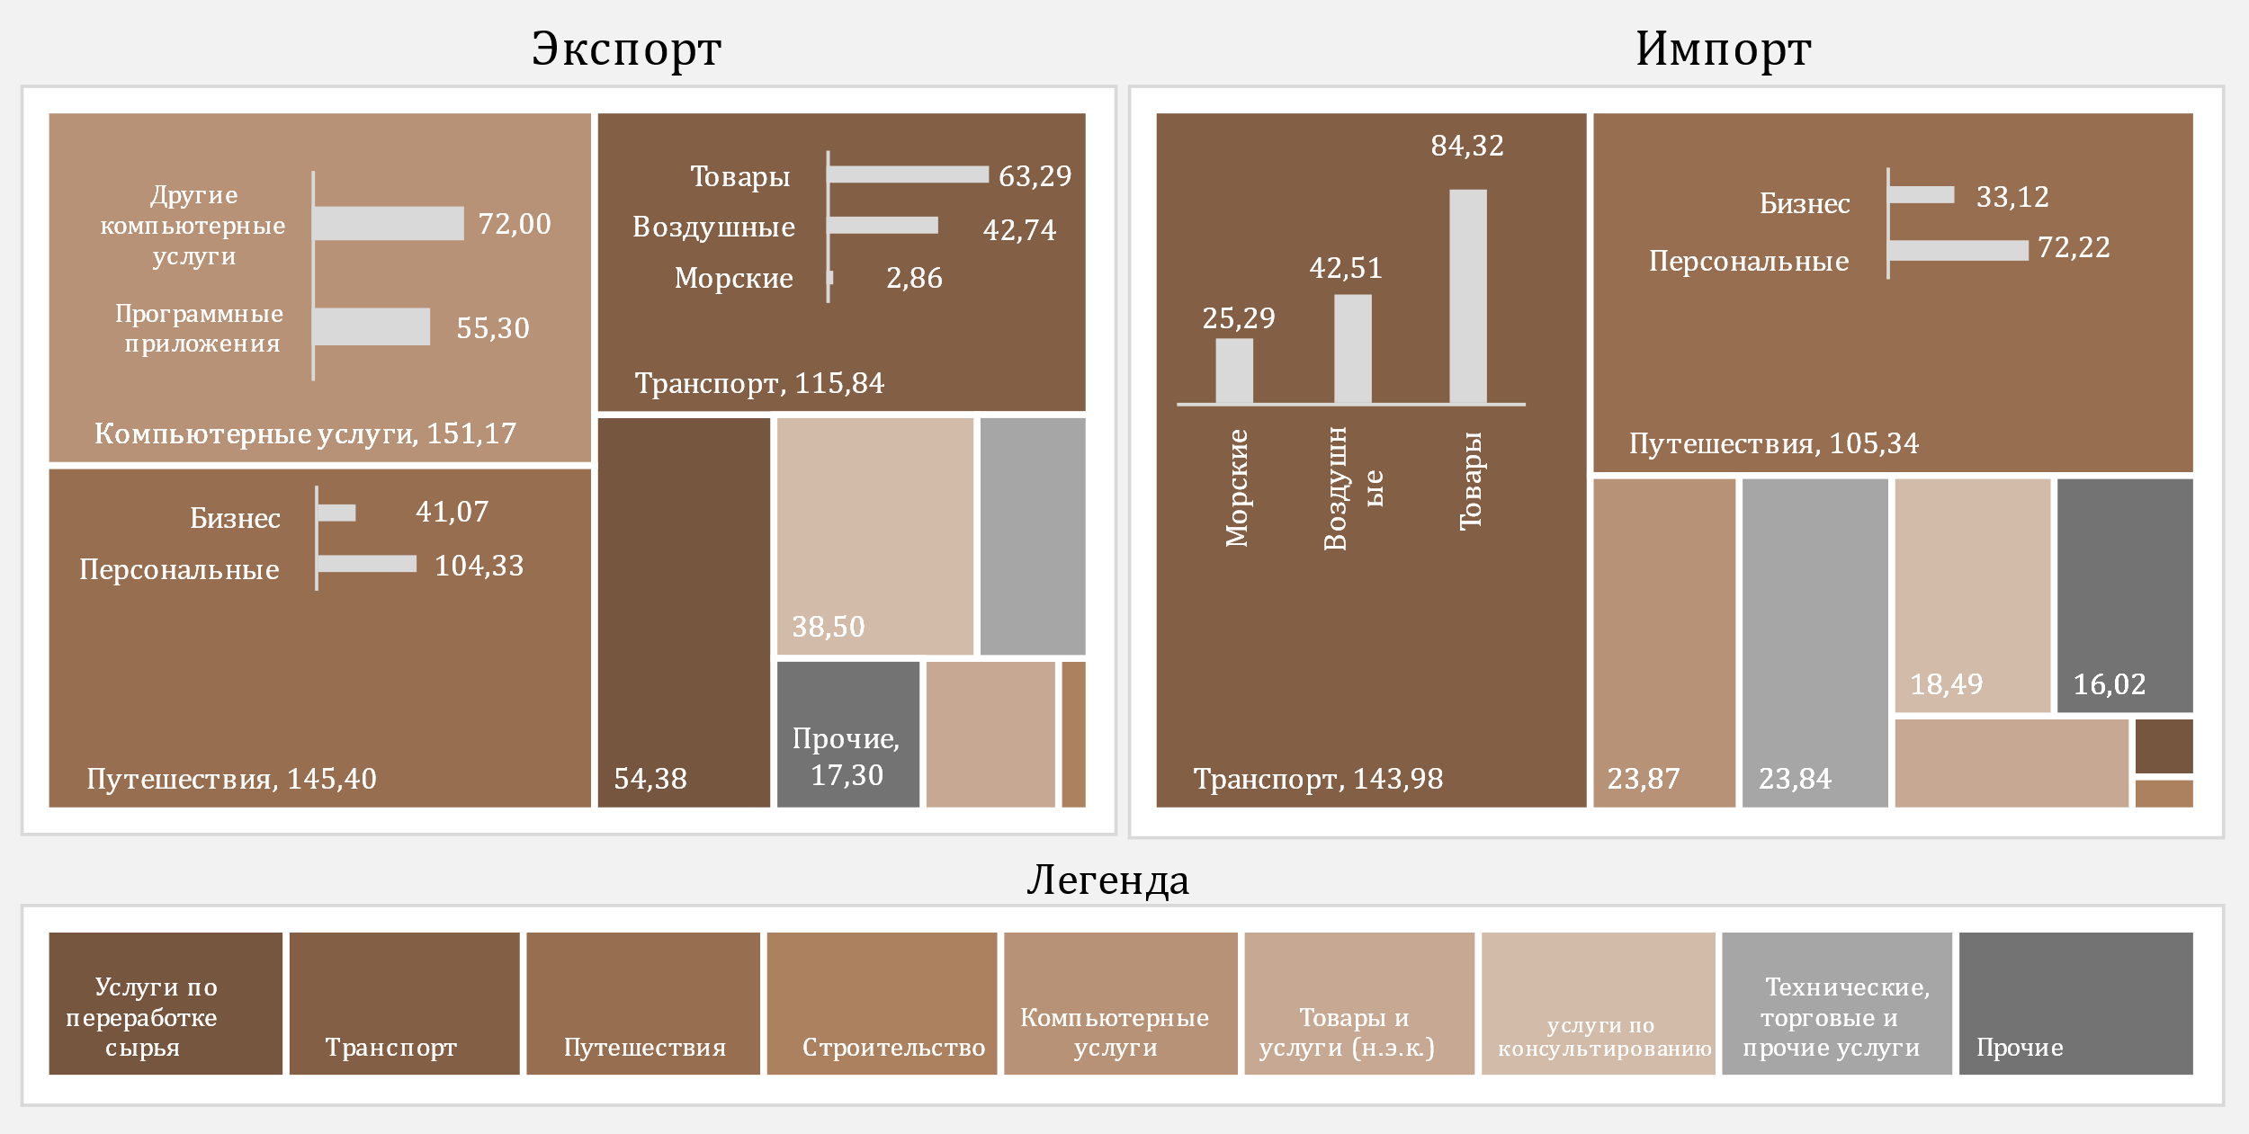

D12
I. Платёжный баланс Республики Молдова в I кварталe 2024 года (предварительные данные)

В I квартале 2024 года профицит баланса первичных доходов увеличился.

График 12. Первичные доходы в динамике

 | 2023 |  |  |  | 2024
 | I | II | III | IV | I
Сальдо / ВВП (правая ось) | 1.8 | 1.7 | 1.0 | 0.8 | 2.0
Оплата труда, чистая | 183.99 | 194.00 | 199.36 | 195.69 | 169.11
Инвестиционные доходы, чистые | -121.08 | -125.45 | -158.84 | -161.22 | -93.13
Прочие первичные доходы, чистые | -0.41 | -1.72 | 3.72 | 1.77 | 1.56
Сальдо | 62.50 | 66.83 | 44.24 | 36.24 | 77.54

D13
I. Платёжный баланс Республики Молдова в I кварталe 2024 года (предварительные данные)

В I квартале 2024 года снижение положительного сальдо вторичных доходов было обусловлено сокращением сальдо текущего международного сотрудничества и личных трансфертов.

График 13. Вторичные доходы в динамике
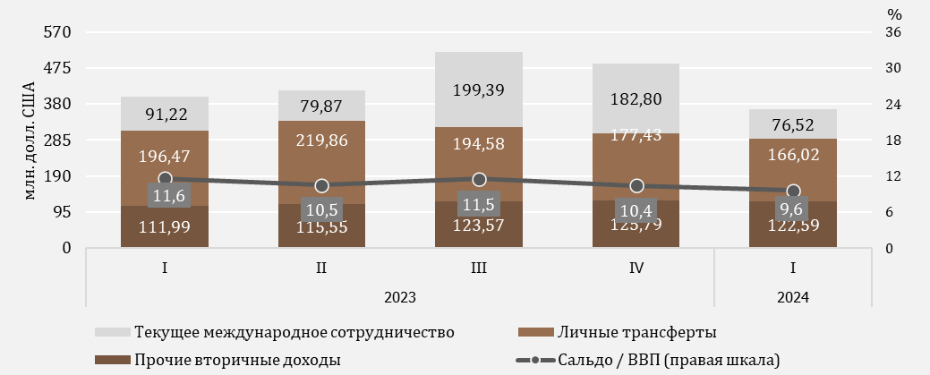

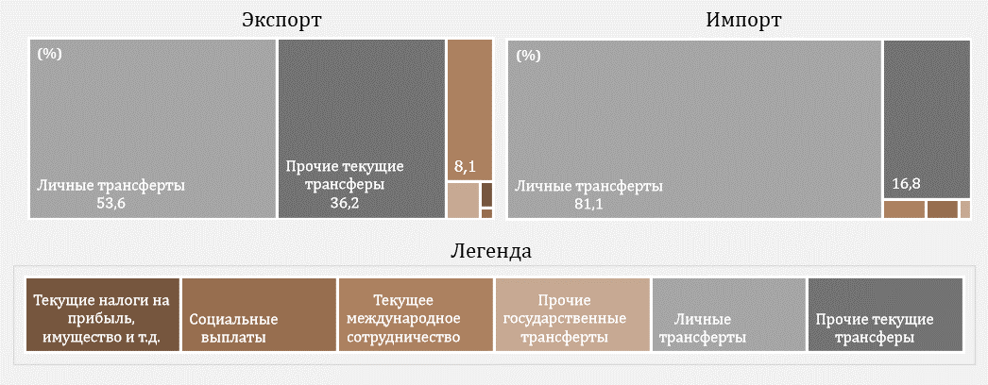

D14
I. Платёжный баланс Республики Молдова в I кварталe 2024 года (предварительные данные)

Снижение притока личных денежных переводов было обусловлено уменьшением притока по всем трем составляющим.

График 14. Личные денежные переводы по компонентам
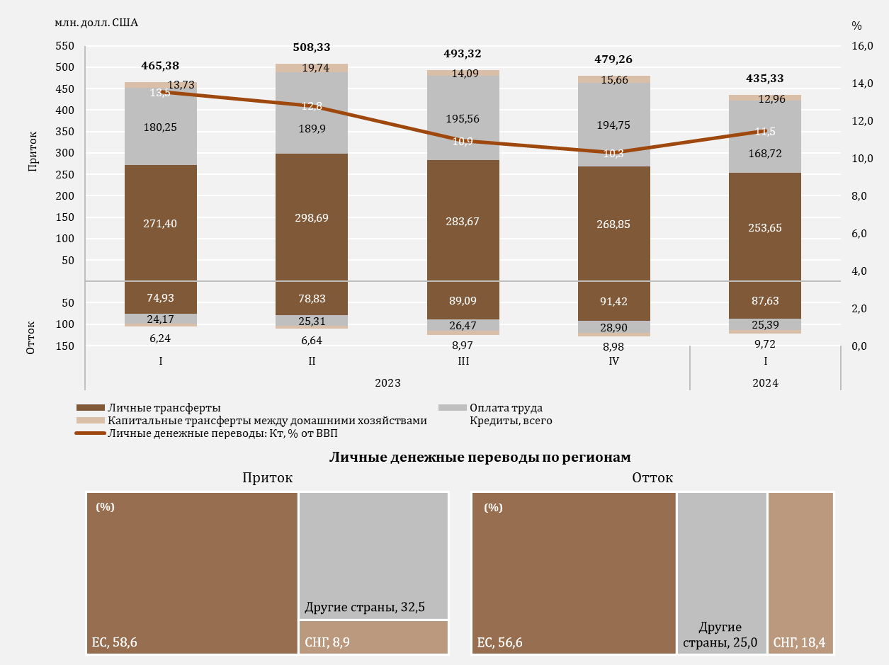

D15
I. Платёжный баланс Республики Молдова в I кварталe 2024 года (предварительные данные)

B I квартале 2024 года, снижение сальдо счета операций с капиталом было вызвано увеличением оттока капитала по частному сектору.

График 15. Счет операций с капиталом
развитие сальдо счета операций с капиталом
капитальные трансферты, по секторам
 | приток | oтток
2023-I | 6.68
2023-II | 11.99
2023-III | 19.85
2023-IV | 10.94
2024-I | 8.23
2023-I | 13.73 | 6.24
2023-II | 19.74 | 6.64
2023-III | 14.09 | 8.97
2023-IV | 15.66 | 8.98
2024-I | 12.96 | 9.72

 | 2023 |  |  |  | 2024 |  |  | приток | oтток
 | I | II | III | IV | I | Сектор государственного управления | 2023-I | 6.68
Сальдо СОК | 14.17 | 25.09 | 24.97 | 17.62 | 11.47 |  | 2023-II | 11.99
% к ВВП (правая ось) | 0.4 | 0.6 | 0.6 | 0.4 | 0.3 |  | 2023-III | 19.85
 |  |  |  |  |  |  | 2023-IV | 10.94
 |  |  |  |  |  |  | 2024-I | 8.23
 |  |  |  |  |  | Финансовые и нефин. предприятия, ДХ и НКОДХ | 2023-I | 13.73 | 6.24
 |  |  |  |  |  |  | 2023-II | 19.74 | 6.64
 |  |  |  |  |  |  | 2023-III | 14.09 | 8.97
 |  |  |  |  |  |  | 2023-IV | 15.66 | 8.98
 |  |  |  |  |  |  | 2024-I | 12.96 | 9.72

D16
I. Платёжный баланс Республики Молдова в I кварталe 2024 года (предварительные данные)

Чистое уменьшение финансовых активов сложилось в основном за счет уменьшения активов в виде валюты и депозитов. Чистое увеличение обязательств было результатом динамики обязательств в форме прямых инвестиций, а также торговых кредитов и авансов.

График 16. Финансовый счёт, активы и обязательства по функциональным категориям в I квартале 2024 года (млн. долл. США)
 | Прямые инвестиции | Наличная валюта и депозиты | Ссуды и займы | Торговые кредиты и авансы | Резервные активы | Прочие финансовые потоки
Чистое приобретение финансовых активов | 7.59 | -383.54 | 35.31 | -58.52 | 7.09 | 0.78
Чистое принятие обязательств | 54.83 | -25.46 | 23.03 | 50.48 |  | -1.06

 | Чистое приобретение финансовых активов | Чистое принятие обязательств
Всего | -391.29 | 101.82
Прямые инвестиции | 7.59 | 54.83
Прочие финансовые потоки | 0.78 | -1.06
Наличная валюта и депозиты | -383.54 | -25.46
Ссуды и займы | 35.31 | 23.03
Торговые кредиты и авансы | -58.52 | 50.48
Резервные активы | 7.09

D17
I. Платёжный баланс Республики Молдова в I кварталe 2024 года (предварительные данные)

Сальдо орераций обязательств по внешним займам увеличилось за счет увеличения привлечения средств другими секторами.

График 17. Внешние займы (обязательства), привлечение и погашение, в I кварталe 2024 года (млн. долл. США)
по институциональным секторам
по срокам погашения

Долгосрочный

Краткосрочный

 | привлечение | погашение |  | привлечение | погашение
Центральный банк | 0 | 1.00 | краткосрочные | 0.80 | 0.30
Сектор государственного управления | 51.67 | 54.17 | долгосрочные | 135.33 | 112.80
Депозитные организации, за искл. ЦБ | 13.58 | 8.72
Нефин. предприятия, ДХ и НКОДХ | 41.39 | 19.87
Прочие фин. Организации | 29.49 | 29.34
Ссуды и займы | 136.13 | 113.1

D18
I. Платёжный баланс Республики Молдова в I кварталe 2024 года (предварительные данные)

B I квартале 2024 года, основными кредиторами секторa государственного управления были Европейский Инвестиционный Банк и Международная ассоциация развития.

График 18. Основные кредиторы секторa государственного управления в I квартале 2024 года

ЕИБ | 40.0%
МАР | 27.1%
ЕБРР | 18.4%
ЯАМС | 4.5%
БНX* | 4.2%
МФСР | 3.4%
МБРР | 2.4%

*БНX -Банк Национального хозяйства

D19
II. Международная инвестиционная позиция на 31.03.2024 (предварительные данные)

По состоянию на 31.03.2024 чистое дебетовое сальдо международной инвестиционной позиции по отношению к ВВП улучшилось по сравнению с 31.12.2023.

График 19. Чистая международная инвестиционная позиция, по институциональным секторам, % к ВВП

 | 2023 |  |  |  | 2024
 | I | II | III | IV | I
Центральный банк | 31.1 | 31.5 | 30.5 | 32.6 | 31.5
Сектор государственного управления | -22.8 | -22.7 | -20.7 | -22.7 | -21.6
Депозитные организации | -0.4 | 0.2 | 0.9 | 1.4 | 1.9
Прочие сектора | -51.7 | -50.7 | -51.1 | -51.0 | -49.0
Чистая МИП | -43.9 | -41.7 | -40.4 | -39.7 | -37.2

D20
II. Международная инвестиционная позиция на 31.03.2024 (предварительные данные)

Резервным активам соответстовала наибольшая доля в финансовых активах, в то время как прочим инвестициям и прямым инвестициям - значительные доли в обязательствах.

График 20. Структура внешних финансовых активов и обязательств по функциональным категориям, по состоянию на конец периода (%)
 | Прямые инвестиции | Портфельные инвестиции и финансовые производные | Прочие инвестиции | Резервные активы | #REF! | Прочие инвестиции | Прямые инвестиции | Портфельные инвестиции и финансовые производные
I | 6.6 | 0.2 | 24.4 | 68.8 | 1 | 60.4 | 39.4 | 0.2
II | 6.4 | 0.2 | 23.9 | 69.5 |  | 60.5 | 39.3 | 0.2
III | 6.6 | 0.2 | 22.7 | 70.5 |  | 59.5 | 40.3 | 0.2
IV | 5.9 | 0.2 | 21.9 | 72 |  | 60.7 | 39.1 | 0.2
I | 6.1 | 0.2 | 22.1 | 71.6 |  | 61.2 | 38.6 | 0.2

Активы |  | 2023 |  |  |  | 2024
 |  | I | II | III | IV | I
 | Прямые инвестиции | 6.6 | 6.4 | 6.6 | 5.9 | 6.1
 | Портфельные инвестиции и финансовые производные | 0.2 | 0.2 | 0.2 | 0.2 | 0.2
 | Прочие инвестиции | 24.4 | 23.9 | 22.7 | 21.9 | 22.1
 | Резервные активы | 68.8 | 69.5 | 70.5 | 72 | 71.6
Обязательства | Прочие инвестиции | 60.4 | 60.5 | 59.5 | 60.7 | 61.2
 | Прямые инвестиции | 39.4 | 39.3 | 40.3 | 39.1 | 38.6
 | Портфельные инвестиции и финансовые производные | 0.2 | 0.2 | 0.2 | 0.2 | 0.2

D21
II. Международная инвестиционная позиция на 31.03.2024 (предварительные данные)

По состоянию на 31.03.2024, позиция официальных резервных активов увеличилась по сравнению с 31.12.2023 и соответствовала всем критериям достаточности.

График 21. Показатели достаточности официальных резервных активов

Примечание: Критерии основаны на рекомендациях МВФ из "Assessing Reserve Adequacy - Specific Proposals", апрель 2015 г.
http://www.imf.org/external/np/pp/eng/2014/121914.pdf

 | 2023 |  |  |  | 2024
 | I | II | III | IV | I
Резервные активы | 4,679.35 | 4,902.67 | 4,881.93 | 5,453.15 | 5,393.23
3 месяца фактического импорта товаров и услуг | 2,641.28 | 2,579.18 | 2,559.43 | 2,466.81 | 2,413.46
100% краткосрочного внешнего долга | 2,856.45 | 2,881.31 | 2,886.88 | 3,035.98 | 3,014.53
20% от М2 | 1,047.60 | 1,119.68 | 1,123.00 | 1,264.30 | 1,281.02
100% от (30%КВД + 15%ПО + 5%М2 + 5% Эксп.) | 2,209.94 | 2,230.02 | 2,209.95 | 2,361.62 | 2,332.97
100-150% от (30%КВД + 15%ПО + 5%М2 + 5% Эксп.) | 3,314.91 | 3,345.03 | 3,314.92 | 3,542.42 | 3,499.45

D22
II. Международная инвестиционная позиция на 31.03.2024 (предварительные данные)

 | 1 | 1 | 1
Позиции прямых инвестиций в виде инструментов участия в капитале и паев/акций инвестиционных фондов, из всех регионов, уменьшились по сравнению с 31.12.2023.

График 22. Позиция прямых инвестиции** – участия в капитале и паи/акции инвестиционных фондов, по регионам, на конец периода (млн. долл. США)

* остатки, отраженные по методу оценки “собственные средства по балансовой стоимости”, распределение по странам в соответствии с непосредственным инвестором

 | 2023 |  |  |  | 2024
 | I | II | III | IV | I
ЕC | 2,859.95 | 2,879.90 | 3,013.80 | 3,152.01 | 3,009.02
Другие страны | 517.45 | 550.07 | 544.54 | 540.12 | 504.65
СНГ | -33.92 | -33.13 | -36.84 | -40.74 | -24.54

D23
II. Международная инвестиционная позиция на 31.03.2024 (предварительные данные)

Финансовая деятельность и страхование, оптовая и розничная торговля и обрабатывающая промышленность были секторами, с найбольшими долями в позиции обязательств в виде прямых инвестиций (собственный капитал).

График 23. Прямые инвестиции – участия в капитале и паи/акции инвестиционных фондов, накопленный по состоянию на 31.03.2024 г., по отраслям (согласно КЭДМ-2)

Примечание: Оценочные данные

Другие | 3.2
Финансовая деятельность и страхование | 36.2
Оптовая и розничная торговля, ремонт автотранспортных средств | 24.7
Обрабатывающая промышленность | 19.9
Информация и связь | 5.4
Транспорт и хранение | 4.2
Электро - и теплоэнергия, газ, горячая вода и кондиционирование воздуха | 2.7
Сельское хозяйство, лесное хозяйство и рыболовство | 1.4
Деятельность в области административных услуг | 1.2
Строительство | 1.1

D24
II. Международная инвестиционная позиция на 31.03.2024 (предварительные данные)

Основная доля в структуре как финансовых активов, так и пассивов, соответствовала долгосрочным инструментам.

График 24. Структура внешних финансовых активов и обязательств по срокам погашения, по состоянию на конец периода (%)

 |  | 2023 |  |  |  | 2024
 |  | I | II | III | IV | I
Активы | краткосрочные | 46.5 | 43.6 | 39.3 | 41.1 | 36.1
 | долгосрочные | 53.5 | 56.4 | 60.7 | 58.9 | 63.9
Обязательства | краткосрочные | 78.5 | 78.6 | 78.3 | 78.5 | 78.2
 | долгосрочные | 21.5 | 21.4 | 21.7 | 21.5 | 21.8

D25
III. Внешний долг Республики Молдова по состоянию на 31.03.2024 (предварительные данные)

По состоянию на 31.03.2024, государственный внешний долг увеличился по сравнению с ситуацией на конец 2023 года из-за увеличения долгосрочного долга.

График 25. Внешний государственный долг по состоянию на конец периода (млн. долл. США)
по инструментам
по срокам погашения

 | 2023 |  |  |  | 2024
 | I | II | III | IV | I |  | 2024-I
Внешний долг государственого сектора | 3,476.97 | 3,574.01 | 3,347.51 | 3,820.52 | 3,727.83 | Ссуды и займы | 3,351.74
Краткосрочный | 0.78 | 1.01 | 1.15 | 1.30 | 1.50 | Распределение СДР | 374.59
Долгосрочный | 3,476.19 | 3,573.00 | 3,346.36 | 3,819.22 | 3,726.33 | Другие | 1.50

D26
III. Внешний долг Республики Молдова по состоянию на 31.03.2024 (предварительные данные)

Международный Валютный Фонд и Группа Всемирного банка являются основными внешними кредиторами государственного сектора.

График 26. Структура внешнего долга государственного сектора по кредиторам на конец периода (%)

 | 2023-I | 2023-II | 2023-III | 2023-IV | 2024-I
МВФ | 30.1 | 31.4 | 32.4 | 30.8 | 30.6
Группа ВБ | 27.0 | 26.1 | 30.6 | 28.0 | 28.2
ЕИБ | 12.7 | 12.4 | 12.8 | 11.8 | 12.1
ЕБРР | 14.8 | 13.6 | 7.2 | 8.9 | 8.7
Европейская комиссия | 5.5 | 6.6 | 6.8 | 7.7 | 7.7
МФСР | 2.1 | 2.0 | 2.2 | 2.0 | 2.0
Другие кредиторы | 7.8 | 7.9 | 8.0 | 10.8 | 10.7

D27
III. Внешний долг Республики Молдова по состоянию на 31.03.2024 (предварительные данные)

По состоянию на 31.03.2024, внешний долг частного сектора снизился по сравнению с ситуацией на конец 2023 года в результате снижения как долгосрочного, так и краткосрочного долга.

График 27. Внешний долг частного сектора по состоянию на конец периода (млн. долл. США)
по инструментам
по срокам погашения

 | 2023 |  |  |  | 2024 |  | 2024-I
 | I | II | III | IV | I | Торговые кредиты и авансы | 37.4%
Внешний долг государственного сектора | 6,472.06 | 6,462.30 | 6,415.36 | 6,645.13 | 6,595.84 | Ссуды и займы | 30.9%
Краткосрочный | 2,855.67 | 2,880.30 | 2,885.73 | 3,034.68 | 3,013.03 | Обязательства по задолженности предприятий с прямыми инвестициями перед прямыми инвесторами | 28.2%
Долгосрочный | 3,616.39 | 3,582.00 | 3,529.63 | 3,610.45 | 3,582.81 | Наличная валюта и депозиты | 2.8%
 |  |  |  |  |  | Прочие долговые обязательства | 0.7%

D28
III. Внешний долг Республики Молдова по состоянию на 31.03.2024 (предварительные данные)

Нефинансовые предприятия сохранили основную долю в частном внешнем долге.

График 28. Структура внешнего долга частного сектора по институциональным секторам на конец периода (%)

 | 2023 I | 2023 II | 2023 III | 2023 IV | 2024 I
Нефинансовые предприятия | 3,676.32 | 3,718.39 | 3,723.61 | 3,867.14 | 3,872.43
Прямые инвестиции: межфилиальное кредитование | 1,899.16 | 1,888.68 | 1,846.12 | 1,882.47 | 1,856.73
Депозитные организации | 522.41 | 463.74 | 456.67 | 512.73 | 482.05
Прочие фин. организации | 306.85 | 322.84 | 319.30 | 310.77 | 311.10
Дом. хозяйства и НКОДХ | 67.32 | 68.65 | 69.66 | 72.02 | 73.53

D29
III. Внешний долг Республики Молдова по состоянию на 31.03.2024 (предварительные данные)

Основными кредиторами частного сектора были другие кредиторы.

График 29. Структура кредиторов частного долга на конец, на 31.03.2024
 | 2024 I
Другие кредиторы | 2,619.61
Депозитные организации, за искл. ЦБ | 140.84
ЕИБ | 179.02
ЕБРР | 84.06
МФК | 27.28
БРСЕ | 7.11
ЧБРТ | 6.81

 | 2024 I
Другие кредиторы | 2,619.61
Депозитные организации, за искл. ЦБ | 140.84
Международные организации | 304.28
ЕИБ | 179.02
ЕБРР | 84.06
МФК | 27.28
БРСЕ | 7.11
ЧБРТ | 6.81

